Sheet1
Reporte de ingresos y egresos
Del 01 al 28 de febrero del 2022

Cuenta Bancaria No 015-001312-4

Fecha | No. de documento | Descripcion | Debito | Credito
2022-02-02 | 17613 | MANUEL VICENTE |  | 4,000.00
2022-02-02 | 17614 | CARLOS IGNACIO CARABALLO CASTILLO |  | 14,991.39
2022-02-02 | 25608347225 | DEPOSITO BANCARIO POR USO DEL NEURONAVEGADOR. PACIENTE YOHANNA ADALGISA | 75,000.00
2022-02-02 | 17615 | YOSELIN FABIOLA FERNANDEZ DURAN |  | 29,926.00
2022-04-02 | 4524000010397 | TRANSF. RECIBIDA ARS PLAN SALUD BANCO CENTRAL | 321,738.63
2022-04-02 | 4524000010396 | TRANSF. RECIBIDA ARS PLAN SALUD BANCO CENTRAL | 46,673.92
2022-04-02 | 6856 | SEGUROS BANRESERVAS |  | 57,480.45
2022-04-02 | 172220015781812 | TRANSF. ENVIADA AL EXTERIOR VIA DIRECTA AL BANRESERVAS PARA SAN DIEGO EYE, INC. EN FECHA 04-02-2022 |  | 86,850.00
2022-04-02 | 174220015781813 | COMISION POR TRANSF.DIRECTA PARA SAN DIEGO EYE INC |  | 3,474.00
2022-07-02 |  | REINTEGRO DE CHEQUE NO. 17492 DE MARCOS RODRIGUEZ SANTANA, POR CADUCIDAD,PACIENTE DEL INTERIOR DECIDIO NO VENIR A RETIRARLO | 400.00
2022-08-02 | 17616 | Lourde Margarita Perdomo Paredes |  | 3,100.00
2022-08-02 | 6857 | TONY H S CATERING GOURMET SERVICES SRL |  | 854,867.05
2022-10-02 | 17617 | NULO
2022-10-02 | 17618 | YOSELIN FABIOLA FERNANDEZ DURAN |  | 29,470.81
14/2/2022 | 17619 | BARTOLO PAULINO |  | 6,007.40
15/2/2022 | 17620 | JENNIFER MICHELLE MORONTA SANTOS |  | 29,666.51
16/02/2022 | 6858 | INCENTIVOS POR INGRESOS ARS ADMINISTRATIVOS PERSONAL JURIDICOS JUNIO-DIC-2021 |  | 159,300.00
18/02/2022 | 6859 | J.C.Q INGENIERIA DE ASCENSORES |  | 59,890.00
18/02/2022 | 202220016137888 | TRANSF. RECIBIDA VOLUNTARIADO DEL CECANOT, PARA PACIENTE MENOR DE EDAD KEVIN DE LA CRUZ. | 15,000.00
18/02/2022 | 17621 | MARIA MAGDALENA MONTERO CUEVAS |  | 4,500.00
21/02/2022 | 25774833209 | TRANSF. RECIBIDA PACIENTE KEYKA LEONARDO | 10,000.00
21/02/2022 | 174220016200239 | TRANSF. ENVIADA AL EXTERIOR VIA DIRECTA AL BANRESERVAS PARA SAN DIEGO EYE, INC. EN FECHA 21/02/2022 |  | 3,450.00
21/02/2022 | 172220016200238 | COMISION POR TRANSF.DIRECTA PARA SAN DIEGO EYE INC |  | 172,500.00
22/02/2022 | 4524000000126 | TRANSF.RECIBIDA ARL SALUD SEGURA | 1,000.00
23/02/2022 | 17622 | DILBANIA MERCEDES REYNOSO SANTIAGO |  | 167,475.00
23/02/2022 | 17623 | BENARDINO REYES CUEVAS |  | 3,000.00
23/02/2022 | 17624 | JENNIFFER MICHELLE MORONTA SANTOS |  | 30,072.46
23/02/2022 | 22022300336040234 | TRANF. RECIBIDA PACIENTE ODRINSON AMPARO. | 10,000.00
24/02/2022 | 17625 | FEIBY OSVALDO DE LA CRUZ REYES |  | 45,000.00
24/02/2022 | 6860 | J C Q INGENIERIA EN ASCENSORES |  | 210,627.00
24/02/2022 | 6861 | RERESENTACIONES MEDICAS INTERNACIONALES |  | 150,579.65
24/02/2022 | 6862 | G E ELECTROMECANICA SRL |  | 182,920.00
25/02/2022 | 6863 | TEODORA RAQUEL CORDERO |  | 17,640.00
25/02/2022 | 6864 | NOMINA REAJUSTE SALARIAL |  | 80,100.00
28/02/2022 | 4524000000011 | TRANSF.RECIBIDA ARS FUTURO | 144,347.28
28/02/2022 | 4524000011024 | TRANSF.RECIBIDA ARS PLAN SALUD | 2,870.00
28/02/2022 | 6865 | COLECTOR CONTRIBUCIONES A LA TSS |  | 6,750.60
28/02/2022 | 6866 | G F ELECTROMECANICA SRL |  | 182,920.00
28/02/2022 | 25864415063 | DEPOSITO BANCARIO, PARA ESTUDIO DE REFRACCION. PACIENTE JEFFERSON MARMOL. | 300.00
28/02/2022 |  | INGRESOS POR TRANSF. BANCARIA CARDNET, CORRESPONDIENTE AL MES DE FEBRERO DEL 2021 | 1,375,030.32
28/02/2022 |  | PAGO IMPUESTO 0.15% POR CAMBIO DE CHEQUES EN MES FEBRERO 2021 |  | 310.76
28/02/20022 |  | PAGO IMPUESTO 0.15% POR TRANSF. REALIZADAS EN MES FEBRERO 2021 |  | 4,722.65
28/02/20022 | 9990002 | PAGO POR MANEJO DE CUENTA |  | 175.00
 |  | TOTAL | 2,002,360.15 | 2,601,766.73

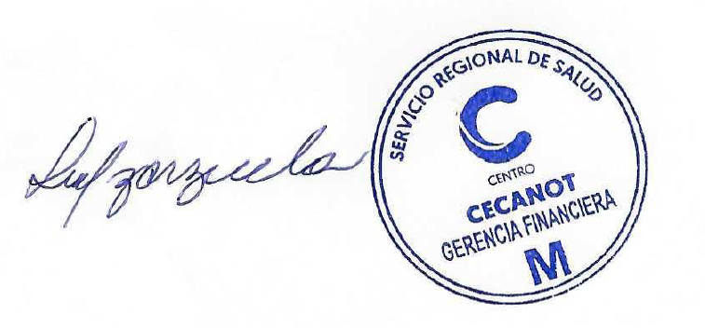


Licda.Gregoria Vallejo |  | Lic.Francsico Villabrille Licda. Wanda Jaqueline Zarzuela
Realizado por: Gerente Dpto.Tesoreria |  | Revisado por: Enc. Dpto. Contabilidad. Autorizado por: Enc. Dpto. Financiero

